TAXVTA
THUẾ ĐẦU VÀO
 |  |  |  |  |  |  |  |  |  | C/LECH
TA36 |  | Tài khoản | Doanh số | thuế suất | Tiền thuế | Sau thuế |  | TA30 | Tiền thuế | TA36-TA30
TA36 |  | 13311 |  |  |  |  |  | TA30
TA36 |  | 13313 |  |  |  |  |  | TA30

 |  | thuế đầu vào lên tờ khai | Doanh số | thuế suất | Tiền thuế | Sau thuế |  |  |  |  |  |  |  | Tên hàng hóa, dịch vụ | Giá trị hàng hóa, dịch vụ mua vào chưa có thuế GTGT được khấu trừ trong kỳ | Thuế GTGT của hàng hóa, dịch vụ mua vào được khấu trừ trong kỳ
 |  |  |  | 5 |  |  |  |  |  |  |  |  |  | Hàng hóa dịnh vụ mua vào áp thuế suất 8%
 |  |  |  | 8
 |  |  |  | 10

THUẾ,ĐẦU,RA
 |  | DIEN01 | DIEN01 | DIEN01 | DIEN01 | CSPK02 | CSPK02 | CSPK02 | CSPK02 | DIEN00 | DIEN00 | DIEN00 | DIEN00 | CỘNG | CỘNG | CỘNG | CỘNG
 |  | Doanh,số | thuế,suất | Tiền,thuế | Sau,thuế | Doanh,số | thuế,suất | Tiền,thuế | Sau,thuế | Doanh,số | thuế,suất | Tiền,thuế | Sau,thuế | Doanh,số | thuế,suất | Tiền,thuế | Sau,thuế
KDGCS | TRONGTHANG |  |  |  |  |  |  |  |  |  |  | -
KDGCS | CUOITHANG

KD4A
c/lech | GCS-4A

GL0903
c/lech | KD4A-GL0903

TA35 |  |  | TA_035 |  | GCS T6-2026 sang T7/26 HT |  | GCS T6-2026 |  | Chênh lệch
 |  |  | Doanh số | Tiền thuế | Doanh số | Tiền thuế | Doanh số | Tiền thuế | Doanh số | Tiền thuế
 |  | DIEN00 |  |  | 95,198,300
 |  | DIEN01 |  |  | 693,017,465,643
 |  | CSPK02 |  |  | 538,950,224
 |  | 1388ĐĐ
 |  | 5118QT
 |  | 4500TT
 |  | Cộng

GL33895 (GL_038)
c/lech | KDGCS-GL33895
 |  |  | Doanh số | Tiền thuế
TA030 | TK333111
c/lech | KDGCS-TA30
c/lech | TA35-TA30

 |  |  |  |  |  |  |  |  |  |  |  |  |  | Tên hàng hóa, dịch vụ | Giá trị hàng hóa, dịch vụ chưa có thuế GTGT | Thuế GTGT của hàng hóa, dịch vụ bán ra được giảm
 | Thuế đầu ra lên tờ khai | Doanh,số | thuế,suất | Tiền,thuế | Sau,thuế |  |  |  |  |  |  | NHẬP LÊN TỜ KHÁI THUẾ THÁNG |  | Hoạt động kinh doanh điện
Điện | DIEN00 |  | 0 |  |  |  |  |  |  | 91,678,635,810 |  |  |  | Điều động vật tư thiết bị
Điện | DIEN01 |  | 8 |  |  |  |  |  |  | 14,156,022 |  |  |  | Cho thuê trụ
Điện vô công | CSPK00 |  | 0 |  |  |  |  |  |  | 7,350,000
Điện vô công | CSPK02 |  | 8 |  |  |  |  |  |  | 127,322,953
Điều động VTTB | 1388ĐĐ |  | 8
Điều động VTTB | 1388DD |  | 10
Cho thuê trụ điện | 4500TT |  | 8

TỜ,KHAI,THUẾ,GTGT |  | 2026T04

 |  | Đầu vào | Doanh số | thuế suất | Tiền thuế | Sau thuế |  | Đầu ra | Doanh số | thuế suất | Tiền thuế | Sau thuế
 |  |  |  |  |  |  |  |  |  | -
 |  |  |  | 5 |  |  |  |  |  | 5
 |  |  |  | 8 |  |  |  |  |  | 8
 |  |  |  | 10 |  |  |  |  |  | 10

 |  |  | 1,291,317,159,290 |  | 103,209,196,176

số trên tokhai | dauky dauvao(N13311) |  |  |  |  |  | số dư Nợ 13311
 | dauky daura (N333111) |  |  |  |  |  | số dư Nợ 333111
 | dauvao trong thang
 | daura trong thang

 |  |  |  | TK,333111 |  |  |  |  |  | TK 13311
 |  |  | số dư HCM |  | số này sẽ được khấu trừ trong năm 2026 |  |  |  | số dư SPC (đúng) |  |  | số dư Nợ 13311 của SPC không được, để nguyên
 |  |  | số dư SPC | 1,500,000,000 | số nộp dư của SCP Nợ TK333111 --> không được khấu trừ, để nguyên |  |  |  |  |  |  | đ/c giảm đầu vào của Tân Thuận (đã làm tờ đ/c trong T2/2024+T3/2024)

 |  |  | psinh tháng này |  |  |  |  |  | psinh tháng này |  |  |  |  | Cộng phát sinh
 |  |  | KC 13311-333111 (SXKD) |  |  |  |  |  | KC 133-333
 |  |  | KC 13313-333111 (XDCB)

91,242,750,075 |  |  | số dư HCM |  |  | số còn được cấn trừ tháng sau |  |  |  |  |  | giữ nguyên số dư
 |  |  | số dư SPC |  |  | giữ nguyên số dư |  |  | số dư SPC | 60,549,888,887
 |  |  | CỘNG |  |  | Số thuế phải nộp |  |  | Số còn được KT thực tế |  | 17,787,372,540
 |  |  |  | số dư cuối cùng

 |  |  | c/lech |  |  |  |  |  | c/lech

 |  | Đ/cgiảm thuế GTGT đầu vào T2/2024 cho PC Tân Thuận |  | (1,477,840)
 |  | Đ/cgiảm thuế GTGT đầu vào T3/2024 cho PC Tân Thuận |  | (2,920,764)

 |  |  |  |  |  |  |  |  |  | 17,787,372,540

 |  |  |  |  |  |  |  |  |  | 6,687,911,564

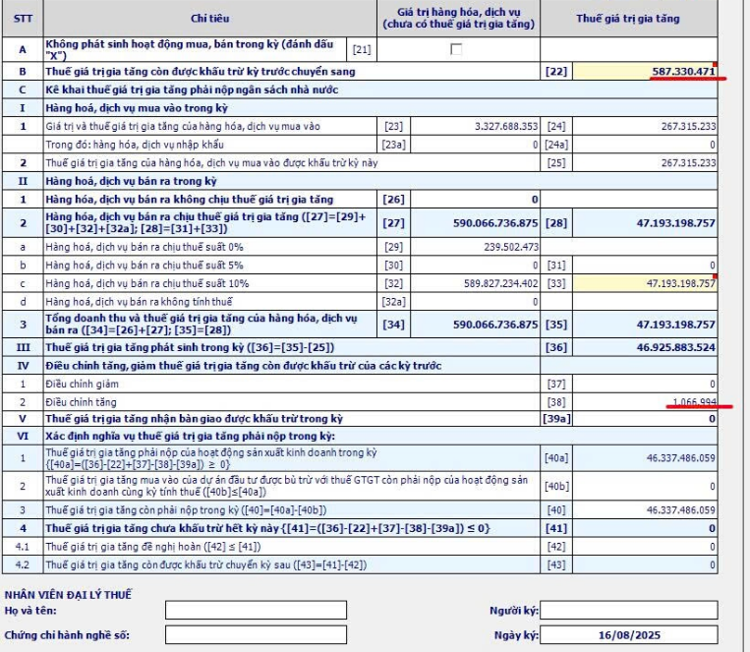
 |  |  |  |  |  |  | [22]

 |  |  |  |  |  |  | [25]

 |  |  |  |  |  |  | [35]

 |  |  |  |  |  |  | [40]
 | chỉtiêu22:lấytừchỉtiêu43củatờkhailầnđầucủathángliềnkềtrước
 | SốthuếGTGTcònđượckhấutrừtănggiảmsẽnhậpvàochỉtiêu37+38
 |  |  |  |  |  |  | sốphảinộp
 |  |  |  |  |  |  | cấntrừnộpthừa
 |  |  |  |  |  |  |  |  | sốthuếnộpthựctếtháng7/2025

